6.1,,1
6. KOMUNIKACE NA INTERNETU

Tabulka 6.1: Osoby v ČR komunikující přes internet, 2023

 | Posílání/přijímání e-mailů |  |  | Telefonování přes internet (např. přes WhatsApp či Skype) |  |  | Zasílání zpráv přes internet (např. přes WhatsApp či Messenger)
 | v tis. | %1) | %2) | v tis. | %1) | %2) | v tis. | %1) | %2)
Celkem 16+ | 6,943.0 | 81.3 | 94.5 | 5,107.8 | 59.8 | 69.5 | 6,550.2 | 76.7 | 89.2
Pohlaví
Muži 16+ | 3,363.1 | 81.9 | 93.9 | 2,344.8 | 57.1 | 65.5 | 3,110.9 | 75.8 | 86.8
Ženy 16+ | 3,579.9 | 80.7 | 95.1 | 2,763.0 | 62.3 | 73.4 | 3,439.3 | 77.5 | 91.4
Věková skupina
16–24 let | 928.0 | 98.6 | 98.8 | 825.5 | 87.7 | 87.9 | 930.6 | 98.8 | 99.1
25–34 let | 1,172.9 | 96.1 | 97.7 | 949.5 | 77.8 | 79.1 | 1,177.3 | 96.5 | 98.0
35–44 let | 1,405.6 | 97.3 | 97.8 | 1,117.3 | 77.3 | 77.8 | 1,375.8 | 95.2 | 95.8
45–54 let | 1,448.3 | 92.8 | 94.5 | 1,024.9 | 65.6 | 66.9 | 1,426.5 | 91.4 | 93.1
55–64 let | 1,039.8 | 84.9 | 93.6 | 703.5 | 57.4 | 63.4 | 945.0 | 77.2 | 85.1
65–74 let | 700.8 | 55.9 | 85.7 | 370.7 | 29.6 | 45.3 | 521.6 | 41.6 | 63.8
75+ | 247.6 | 27.6 | 80.3 | 116.4 | 13.0 | 37.7 | 173.5 | 19.3 | 56.2
Vzdělání (25–64 let)
Základní | 191.0 | 62.3 | 77.5 | 153.7 | 50.1 | 62.3 | 210.4 | 68.6 | 85.4
Střední bez maturity | 1,465.7 | 88.1 | 92.7 | 1,016.7 | 61.1 | 64.3 | 1,420.3 | 85.4 | 89.8
Střední s maturitou + VOŠ | 2,078.1 | 96.9 | 98.1 | 1,554.9 | 72.5 | 73.4 | 1,996.1 | 93.0 | 94.3
Vysokoškolské | 1,331.7 | 99.7 | 99.7 | 1,069.9 | 80.1 | 80.1 | 1,297.8 | 97.2 | 97.2
Ekonomická aktivita (16+)
Zaměstnaní | 4,668.0 | 94.8 | 96.6 | 3,512.0 | 71.3 | 72.6 | 4,536.2 | 92.2 | 93.8
Ženy v domácnosti | 342.8 | 98.6 | 99.5 | 285.0 | 81.9 | 82.7 | 331.3 | 95.3 | 96.2
Studenti | 737.8 | 99.3 | 99.3 | 643.3 | 86.5 | 86.5 | 734.8 | 98.8 | 98.8
Starobní důchodci | 985.1 | 44.3 | 83.9 | 520.4 | 23.4 | 44.3 | 746.5 | 33.6 | 63.5
Invalidní důchodci | 108.5 | 65.2 | 82.5 | 65.4 | 39.3 | 49.7 | 93.9 | 56.4 | 71.4

Graf 6.1: Osoby v ČR komunikující přes internet - srovnání let 2019 a 2023
Telefonování přes internet
 | 2019 | 2023
Celkem 16+ | 41.7 | 59.7872
Muži 16+ | 41.5 | 57.1032
Ženy 16+ | 41.8 | 62.271
16–34 let | 68.01 | 82.1241
35–54 let | 47.94 | 71.2584
55+ | 18.19 | 35.2696
Zasílání zpráv přes internet
 | 2019 | 2023
Celkem 16+ | 54.4 | 76.6712
Muži 16+ | 54.3 | 75.7614
Ženy 16+ | 54.6 | 77.5133
16–34 let | 88.46 | 97.5257
35–54 let | 65.94 | 93.214
55+ | 20.83 | 48.5862

 |  |  |  |  |  |  |  |  |  |  | Telefonování |  |  | Posílání zpráv přes internet
 |  |  |  |  |  |  |  |  |  |  | 2019 | 2023 |  | 2019 | 2023
 |  |  |  |  |  |  |  |  |  | Celkem 16+ | 41.7 | 59.7872 | Celkem 16+ | 54.4 | 76.6712

 |  |  |  |  |  |  |  |  |  | Muži 16+ | 41.5 | 57.1032 | Muži 16+ | 54.3 | 75.7614
 |  |  |  |  |  |  |  |  |  | Ženy 16+ | 41.8 | 62.271 | Ženy 16+ | 54.6 | 77.5133

 |  |  |  |  |  |  |  |  |  | 16–34 let | 68.01 | 82.1241 | 16–34 let | 88.46 | 97.5257
 |  |  |  |  |  |  |  |  |  | 35–54 let | 47.94 | 71.2584 | 35–54 let | 65.94 | 93.214
 |  |  |  |  |  |  |  |  |  | 55+ | 18.19 | 35.2696 | 55+ | 20.83 | 48.5862

1) Podíl z celkového počtu osob v dané socio-demografické skupině
2) Podíl z celkového počtu osob v dané socio-demografické skupině, které použily internet v posledních 3 měsících
Zdroj: Český statistický úřad, 2023

6.2,,2
6. KOMUNIKACE NA INTERNETU

Tabulka 6.2: Osoby v zemích EU komunikující přes internet, 2022

 | Posílání/přijímání e-mailů |  | Telefonování přes internet (např. přes WhatsApp či Skype) |  | Zasílání zpráv přes internet (např. přes WhatsApp či Messenger)
 | %1) | %2) | %1) | %2) | %1) | %2) |  | Celkem (16–74 let) | 16–24 let | 65–74 let
EU27 průměr | 77.0 | 85.5 | 65.5 | 72.8 | 71.8 | 79.8 | Nizozemsko | 82.3513 | 88.3535 | 65.2734
Belgie | 86.6 | 92.1 | 74.6 | 79.4 | 69.0 | 73.4 | Kypr | 81.9041 | 97.427 | 37.259
Bulharsko | 42.8 | 54.0 | 67.3 | 85.1 | 61.5 | 77.7 | Irsko | 81.2781 |  | 52.4961
Česko | 85.9 | 94.7 | 61.2 | 67.6 | 78.0 | 86.1 | Malta | 79.9372 | 95.0946 | 48.2595
Dánsko | 94.1 | 96.1 | 72.7 | 74.3 | 87.1 | 89.0 | Španělsko | 75.6731 | 88.477 | 48.0763
Estonsko | 83.3 | 91.0 | 61.2 | 66.9 | 71.3 | 77.9 | Švédsko | 74.8022 | 79.8459 | 48.575
Finsko | 93.6 | 96.2 | 73.7 | 75.8 | 83.4 | 85.7 | Belgie | 74.5972 | 81.1672 | 52.3953
Francie | 83.2 | 91.7 | 62.0 | 68.4 | 62.7 | 69.1 | Maďarsko | 74.26 | 92.2319 | 44.2611
Chorvatsko | 67.9 | 82.7 | 63.3 | 77.1 | 76.2 | 92.8 | Finsko | 73.7406 | 82.2364 | 52.2699
Irsko | 87.4 | 91.5 | 81.3 | 85.1 | 85.8 | 89.8 | Litva | 73.523 | 93.9657 | 39.2638
Itálie | 70.2 | 82.5 | 66.9 | 78.7 | 77.9 | 91.6 | Dánsko | 72.7375 | 93.3943 | 45.9625
Kypr | 65.3 | 72.9 | 81.9 | 91.4 | 82.3 | 91.9 | Lotyšsko | 71.5555 | 87.3625 | 42.7725
Litva | 70.3 | 80.2 | 73.5 | 83.8 | 72.1 | 82.2 | Řecko | 70.1723 | 92.1161 | 25.8744
Lotyšsko | 78.3 | 85.7 | 71.6 | 78.4 | 77.9 | 85.4 | Portugalsko | 68.8393 | 89.2622 | 35.7943
Lucembursko | 79.4 | 80.9 | 68.5 | 69.7 | 65.7 | 66.9 | Lucembursko | 68.488 | 76.1256 | 42.9234
Maďarsko | 81.3 | 91.2 | 74.3 | 83.3 | 79.0 | 88.6 | Bulharsko | 67.3198 | 87.6971 | 31.5046
Malta | 77.5 | 84.7 | 79.9 | 87.3 | 84.1 | 91.9 | Itálie | 66.9163 | 86.5358 | 36.4772
Německo | 80.1 | 87.4 | 58.5 | 63.9 | 60.1 | 65.6 | EU27 | 65.5446 | 84.4771 | 37.2946
Nizozemsko | 93.0 | 98.2 | 82.4 | 86.9 | 92.1 | 97.2 | Slovensko | 64.7165 | 83.7327 | 36.0882
Polsko | 69.3 | 79.7 | 54.8 | 63.0 | 64.7 | 74.4 | Chorvatsko | 63.2975 | 90.4713 | 26.367
Portugalsko | 74.2 | 87.9 | 68.8 | 81.5 | 77.5 | 91.8 | Rumunsko | 62.4787 | 80.2208 | 35.6893
Rakousko | 84.7 | 90.5 | 54.9 | 58.6 | 87.3 | 93.3 | Francie | 62.0132 | 85.0596 | 34.3988
Rumunsko | 42.5 | 49.7 | 62.5 | 73.1 | 56.3 | 65.9 | Česko | 61.2362 | 82.1496 | 30.2227
Řecko | 67.6 | 81.3 | 70.2 | 84.4 | 67.8 | 81.5 | Estonsko | 61.2161 | 78.0856 | 31.2888
Slovensko | 76.8 | 86.2 | 64.7 | 72.7 | 63.6 | 71.4 | Německo | 58.5422 | 77.9652 | 34.7795
Slovinsko | 79.6 | 89.5 | 56.3 | 63.4 | 64.1 | 72.1 | Slovinsko | 56.3471 | 75.1054 | 26.6807
Španělsko | 80.5 | 85.1 | 75.7 | 80.1 | 91.8 | 97.1 | Rakousko | 54.8811 | 78.186 | 27.4189
Švédsko | 89.5 | 92.5 | 74.8 | 77.3 | 77.9 | 80.5 | Polsko | 54.8071 | 83.0396 | 22.3936

Graf 6.2: Osoby v zemích EU telefonující přes internet, 2022
 | Celkem (16–74 let) | 16–24 let | 65–74 let
Nizozemsko | 82.3513 | 88.3535 | 65.2734
Kypr | 81.9041 | 97.427 | 37.259
Irsko | 81.2781 |  | 52.4961
Malta | 79.9372 | 95.0946 | 48.2595
Španělsko | 75.6731 | 88.477 | 48.0763
Švédsko | 74.8022 | 79.8459 | 48.575
Belgie | 74.5972 | 81.1672 | 52.3953
Maďarsko | 74.26 | 92.2319 | 44.2611
Finsko | 73.7406 | 82.2364 | 52.2699
Litva | 73.523 | 93.9657 | 39.2638
Dánsko | 72.7375 | 93.3943 | 45.9625
Lotyšsko | 71.5555 | 87.3625 | 42.7725
Řecko | 70.1723 | 92.1161 | 25.8744
Portugalsko | 68.8393 | 89.2622 | 35.7943
Lucembursko | 68.488 | 76.1256 | 42.9234
Bulharsko | 67.3198 | 87.6971 | 31.5046
Itálie | 66.9163 | 86.5358 | 36.4772
EU27 | 65.5446 | 84.4771 | 37.2946
Slovensko | 64.7165 | 83.7327 | 36.0882
Chorvatsko | 63.2975 | 90.4713 | 26.367
Rumunsko | 62.4787 | 80.2208 | 35.6893
Francie | 62.0132 | 85.0596 | 34.3988
Česko | 61.2362 | 82.1496 | 30.2227
Estonsko | 61.2161 | 78.0856 | 31.2888
Německo | 58.5422 | 77.9652 | 34.7795
Slovinsko | 56.3471 | 75.1054 | 26.6807
Rakousko | 54.8811 | 78.186 | 27.4189
Polsko | 54.8071 | 83.0396 | 22.3936

1) Podíl z celkového počtu osob ve věku 16–74 let v daném státě
2) Podíl z celkového počtu osob ve věku 16–74 let v daném státě, které použily internet v posledních 3 měsících
Zdroj: Eurostat, 2023

6._1,,3
6. KOMUNIKACE NA INTERNETU

Kartogram 6.1: Osoby v zemích EU používající e-mail, 2022
 | %1)
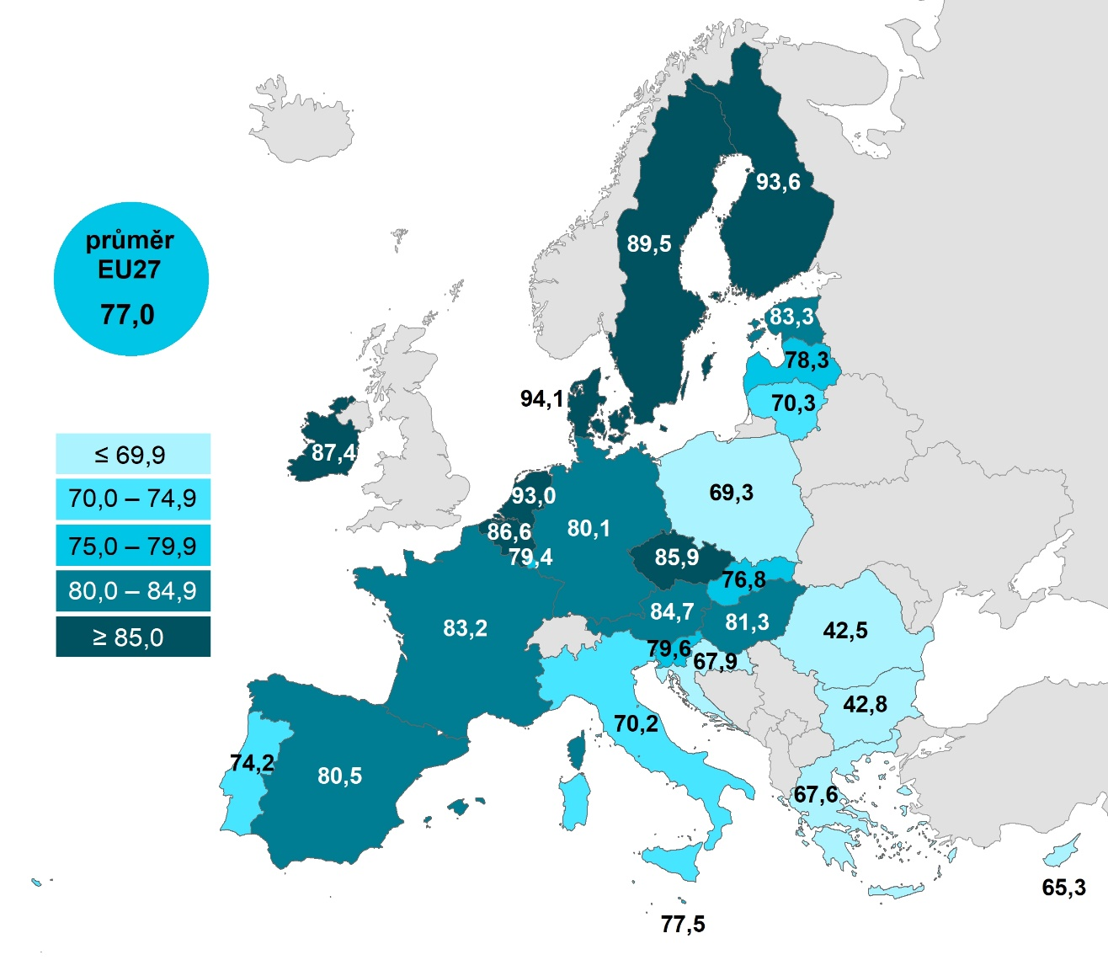

 |  |  | Celkem (16–74 let) | 16–24 let | 65–74 let
 |  | Dánsko | 94.0695 | 95.5465 | 85.3748
 |  | Finsko | 93.5898 | 97.4693 | 77.1492
 |  | Nizozemsko | 92.9976 | 91.8953 | 86.6472
 |  | Švédsko | 89.5163 | 82.8779 | 79.7247
 |  | Irsko | 87.4157 |  | 59.6368
 |  | Belgie | 86.6195 | 86.2208 | 71.2943
 |  | Česko | 85.8506 | 97.0668 | 52.445
 |  | Rakousko | 84.7301 | 92.8772 | 59.1042
 |  | Estonsko | 83.2567 | 94.4551 | 50.3633
 |  | Francie | 83.1738 | 93.0932 | 59.0496
 |  | Maďarsko | 81.3132 | 94.0049 | 50.2404
 |  | Španělsko | 80.4502 | 91.5968 | 45.7521
 |  | Německo | 80.0911 | 84.5025 | 60.9685
 |  | Slovinsko | 79.5664 | 92.3101 | 46.1138
 |  | Lucembursko | 79.4357 | 67.9141 | 64.7606
 |  | Lotyšsko | 78.2573 | 90.3476 | 42.0225
 |  | Malta | 77.5056 | 98.5546 | 36.1659
 |  | EU27 | 76.981 | 87.5196 | 49.1529
 |  | Slovensko | 76.7641 | 84.9544 | 45.1451
 |  | Portugalsko | 74.2333 | 95.5067 | 35.5582
 |  | Litva | 70.3483 | 86.2117 | 29.0932
 |  | Itálie | 70.2107 | 82.7691 | 38.817
 |  | Polsko | 69.2544 | 88.6966 | 28.1226
 |  | Chorvatsko | 67.9124 | 94.8293 | 23.1508
 |  | Řecko | 67.6473 | 92.2451 | 19.2619
 |  | Kypr | 65.3469 | 77.1137 | 19.5647
 |  | Bulharsko | 42.7529 | 61.0544 | 11.5734
 |  | Rumunsko | 42.524 | 63.48 | 12.8433
Graf 6.3: Osoby v zemích EU používající e-mail, 2022
 | Celkem (16–74 let) | 16–24 let | 65–74 let
Dánsko | 94.0695 | 95.5465 | 85.3748
Finsko | 93.5898 | 97.4693 | 77.1492
Nizozemsko | 92.9976 | 91.8953 | 86.6472
Švédsko | 89.5163 | 82.8779 | 79.7247
Irsko | 87.4157 |  | 59.6368
Belgie | 86.6195 | 86.2208 | 71.2943
Česko | 85.8506 | 97.0668 | 52.445
Rakousko | 84.7301 | 92.8772 | 59.1042
Estonsko | 83.2567 | 94.4551 | 50.3633
Francie | 83.1738 | 93.0932 | 59.0496
Maďarsko | 81.3132 | 94.0049 | 50.2404
Španělsko | 80.4502 | 91.5968 | 45.7521
Německo | 80.0911 | 84.5025 | 60.9685
Slovinsko | 79.5664 | 92.3101 | 46.1138
Lucembursko | 79.4357 | 67.9141 | 64.7606
Lotyšsko | 78.2573 | 90.3476 | 42.0225
Malta | 77.5056 | 98.5546 | 36.1659
EU27 | 76.981 | 87.5196 | 49.1529
Slovensko | 76.7641 | 84.9544 | 45.1451
Portugalsko | 74.2333 | 95.5067 | 35.5582
Litva | 70.3483 | 86.2117 | 29.0932
Itálie | 70.2107 | 82.7691 | 38.817
Polsko | 69.2544 | 88.6966 | 28.1226
Chorvatsko | 67.9124 | 94.8293 | 23.1508
Řecko | 67.6473 | 92.2451 | 19.2619
Kypr | 65.3469 | 77.1137 | 19.5647
Bulharsko | 42.7529 | 61.0544 | 11.5734
Rumunsko | 42.524 | 63.48 | 12.8433

1) Podíl z celkového počtu osob ve věku 16–74 let v daném státě
Zdroj: Eurostat, 2023

